Aftravel 사용자 권한
권한 구분

 | 권한정의 | 권한 범위 | 접근 제한
APP | 개인 사용자 | 회원가입 / 로그인 | 비식별/집계 데이터만 접근
 |  | 마이데이터 연결·해제
 |  | 여행 생성·관리 (일정 수정)
 |  | 개인화 설정 ON/OFF
 |  | 데이터 삭제 요청

 | 권한정의 | 권한 범위 | 접근 제한
admin | 플랫폼 운영자 | 서비스 설정 관리 | 슈퍼 관리자와 일반관리자에 따라 서비스 접근 권한 다름
 |  | 정책 관리
 |  | 추천 로직 관리 (Rule/모델)
 |  | CS 대응 (간접 데이터 접근)
 |  | 파트너 승인/관리

 | 권한정의 | 권한 범위 | 접근 제한
admin | Partner (파트너사) | 본인 상품 등록/관리 | 사용자 개인 정보 열람 불가
 | (ex. 숙소 운영사) | 가격/재고 관리 | 마이데이터 접근 불가
 | (ex. 투어 운영사) | 예약 현황 조회 (본인 상품 한정) | 주문 단위 정보만 제공 (익명화)
 | (ex. 액티비티 제공사) | 정산 내역 확인
 | (ex. 보험/유심 제휴사)

플랫폼 구조
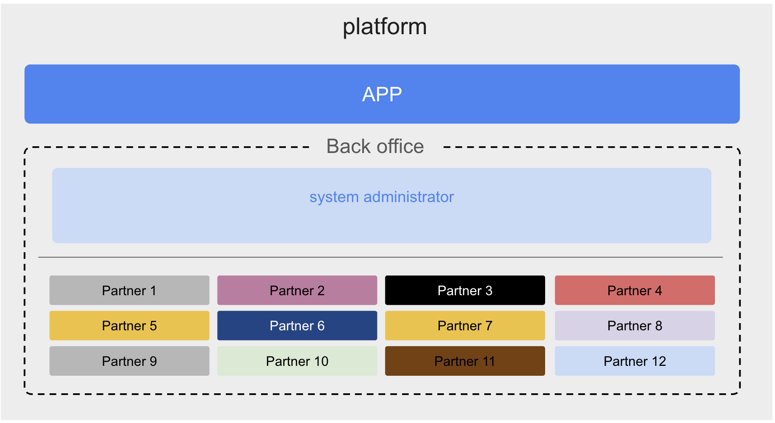

회원가입 플로우 (예시)

